印制板问题反馈单
印制板问题反馈单
工单号 | QSMT1710002 | 板名 | DET To AGET FEC Connector Soft Board
顾客编号 | TB0213 | 反馈日期 | 2017-10-11
问题描述： | 来料两块PCB,其中一块有两处压痕
图片 | 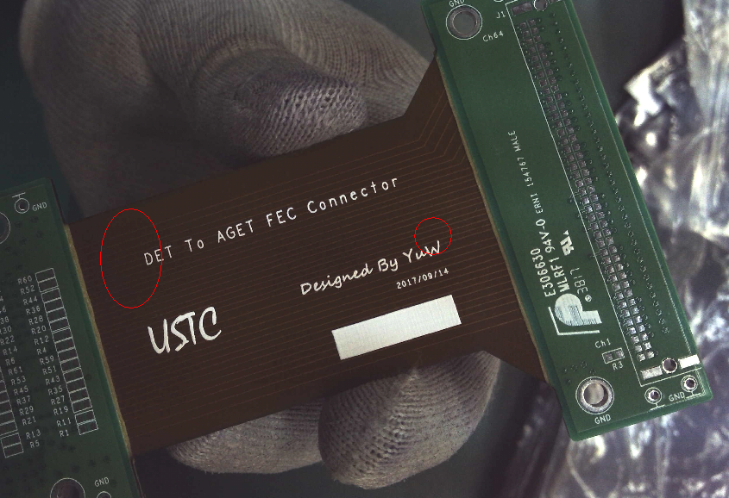
顾客意见 | 请正常焊接即可

拟制： | 华辉 |  |  | 审核： | 秦甜
日期： | 2017-10-11 |  |  | 日期： | 2017-10-11

